상품제안서
아이케어 루미 UV-C 자석거치 겸용 휴대용 충전식 칫솔살균기 | 상품코드: F32822

 |  |  |  |  |  |  | 02-412-0044 | www.easy1.co.kr
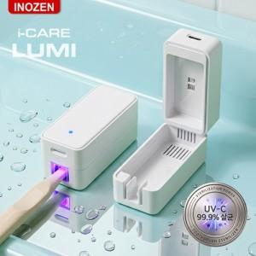

【상세/제작정보】 | <p>인쇄사이즈 : LED상단중앙 50 x 20 mm 구성품 : 본체,케이블,자석,매뉴얼 인증번호 : R-R-K2M-INZ-CARE YU101153-23003</p><p>&nbsp;</p><p>택배비: 100개입 5,000원 (vat별도) / 롯데택배&nbsp;</p>

【인쇄/포장옵션】 | 실크, 레이저, 풀칼라 / 포장지포장

【공급단가】 | 수량 | 50~ | 100~ | 500~ | 1,000~ | 2,000~
*VAT별도 | 단가 | 10,560원 | 10,380원 | 10,120원 | 9,940원 | 9,680원

【상품 URL】 | https://dev.easy1.co.kr:443/src/goods_detail.php?gdno=32822

